MENU PRINCIPAL
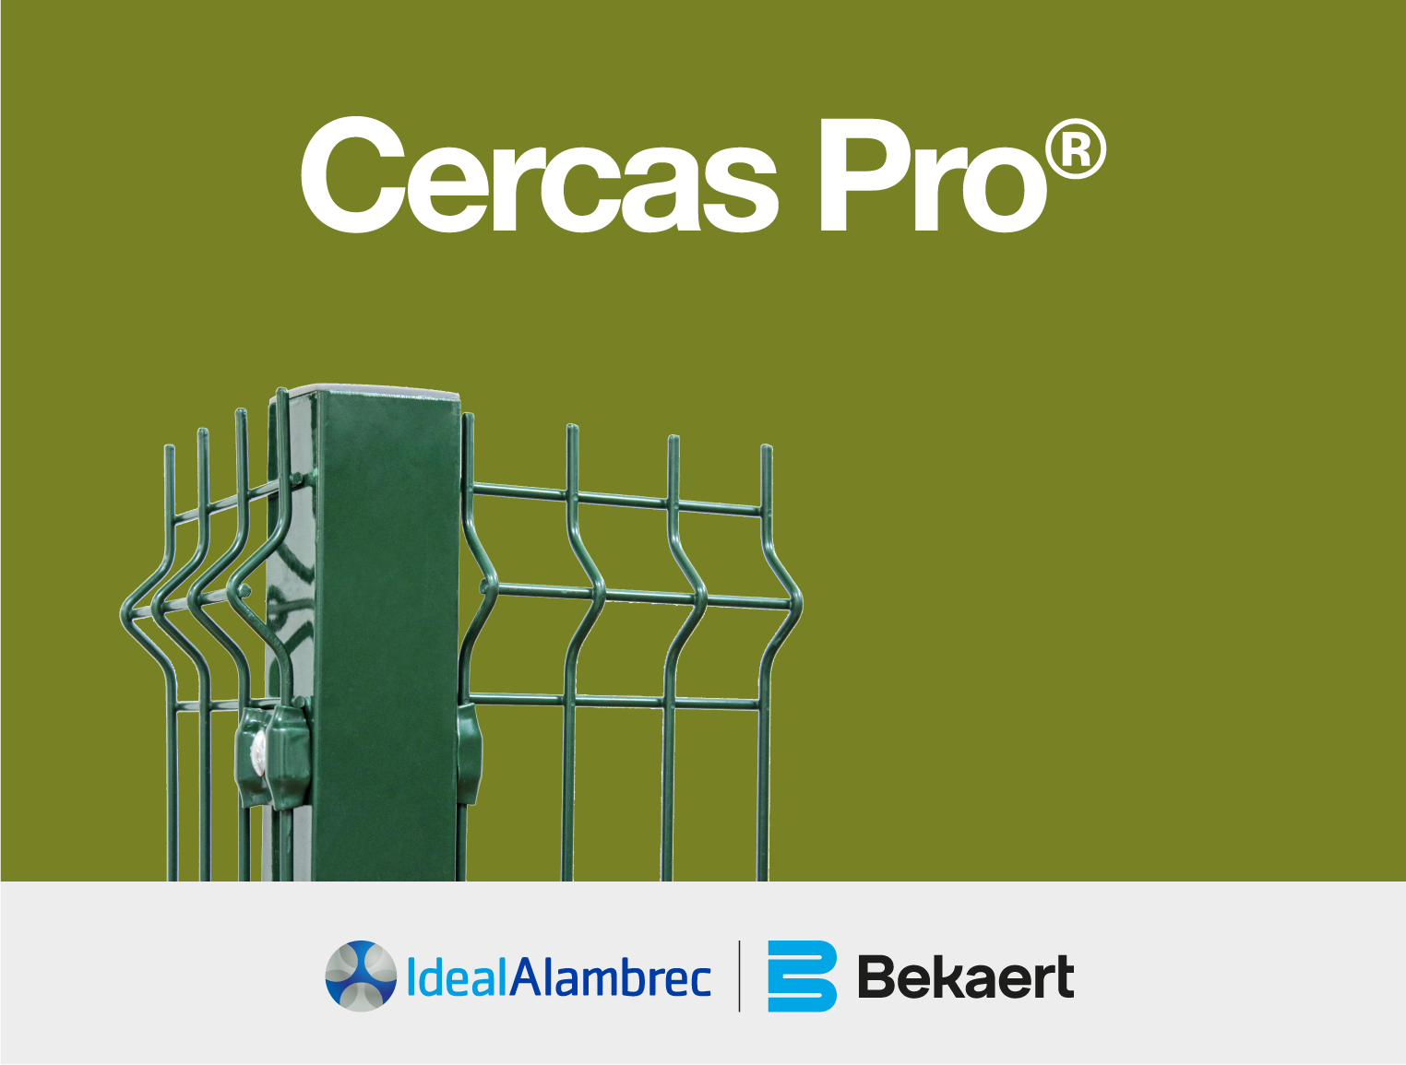

Ingreso
 | PERIMETRAL |  |  | RECUBRIMIENTO: DUPLEX ( GALVANIZADO + POLIESTER )

INGRESAR DATOS DEL CLIENTE
Nombre: |  | XXXXXXX
Empresa: |  | eqwqe
Dirección: |  | Quito Norte
Ciudad: |  | Quito
Ubicación del Proyecto: |  | sangolqui
Telefono: |  | 2222222adas
Correo Electronico: |  | 123@gmail.com
Fecha: |  | 2022-10-11

INGRESAR DATOS DEL CERRAMIENTO

Longitud (m): |  | 130 |  |  | Categoría: | Franquicia
Placa: |  | N
Púas: |  | N
Terreno Escalonado (%) |  | 0%
Altura (m): |  | 2.08 | 3
Color: |  | VERDE
PuertaS (#): |  |  |  | % Descuento livianos |  | 0.00%
Adicionales: |  | N |  | % Descuento Pesados |  | 0.00%

|
 | ASESOR: | Naranjo Melanie
 | CORREO: | mnaranjo@somosgrupoag.com
 | TELEFONO | +593 98 535 0069

Ingresar
 | INTRADOMICILIARIA |  |  | RECUBRIMIENTO: DUPLEX ( GALVANIZADO + POLIESTER )

INGRESAR DATOS DEL CLIENTE
Nombre: |  | XXXXXXX
Empresa: |  | XXXXXXX
Dirección: |  | Quito Norte
Ciudad: |  | Quito
Ubicación del Proyecto: |  | sangolqui
Telefono: |  | 2222222
Correo Electronico: |  | 123@gmail.com
Fecha: |  | 2022-10-11

INGRESAR DATOS DEL CERRAMIENTO

Longitud (m): |  | 100 |  |  | Categoría: | PVS
Placa: |  | N
Púas: |  | S
Terreno Escalonado (%) |  | 0%
Altura (m): |  | 2.08 | 3
Color: |  | VERDE
PuertaS (#): |  |  |  | % Descuento livianos |  | 0.00%
Adicionales: |  | N |  | % Descuento Pesados |  | 0.00%

|
 | ASESOR: | Gutierrez Diego
 | CORREO: | diego.gutierrez@bekaert.com
 | TELEFONO | +593 993363971

Salida
1
COTIZADOR CERCASPRO RESIDENCIAL PERIMETRAL
RECUBRIMIENTO: DUPLEX ( GALVANIZADO + POLIESTER )

Ideal Alambrec S.A. |  |  | R.U.C.: 1790050947001
Dirección: |  |  | CONTRIBUYENTE ESPECIAL No. 5368
Planta Quito: Calle S60 No. E3-423 y calle E3E |  |  | REFERENCIA:
Guayaquil: Av. Velasco Ibarra No. 101 y Calle Primera S.O. Bellavista (4)220-4109 |  |  | TELEFONO: 593 02 2978100
Cuenca: Av. Pablo del Lago No. 2-13 y Cuicocha (7)408-5669

Estimados Señores:
 |  |  |  | SITIO DE OBRA: | sangolqui
XXXXXXX |  |  |  | FECHA: | 2022-10-11
eqwqe |  |  |  | TELEFONO: | 2222222adas
Quito Norte |  |  |  | E-mail: | 123@gmail.com

Por medio de la presente y de acuerdo a la información por Ustedes proporcionada, nos es grato poner a su consideración nuestra oferta por:

CÓDIGO | Cantidad | Descripción |  | Precio Unitario | Valor total

 | 130.00 ml | CERCAS PRO PERIMETRAL VERDE h =2.08 Inclinación 0 %
 |  | SIN ALAMBRES DE PUAS
270876 | 53 un | PostePro 60x60x1.5x2.60m PLINTO/VER |  | $ 30.19 | $ 1600.07
189488 | 53 un | ProTapa plástica 60x60mm |  | $ 1.31 | $ 69.43
272173 | 265 un | Fijación p/perno 1/4" Verde |  | $ 0.96 | $ 254.40
270501 | 265 un | Perno coche 1/4"X2 1/2" INOX 316 CHN |  | $ 0.75 | $ 198.75
270504 | 265 un | Tuerca Seg.Emb.Autor.INOX 1/4 X19mm |  | $ 2.12 | $ 561.80
189483 | 52 un | CercasPro 2,08x2.50m Verde |  | $ 101.70 | $ 5288.40

 | Materiales Adicionales
189205 | 6 un | SPRAY VERDE 077 SEYER |  | $ 3.63 | $ 21.78
683471 | 2 un | SPRAY GALV FRIO |  | $ 31.85 | $ 63.70

 | Puertas - Portones - Cerraduras
 |  |  | #N/A |  |  | En blanco
 |  |  | #N/A |  |  | En blanco
 |  |  | #N/A |  |  | En blanco

 |  |  | #N/A |  |  | En blanco
 |  |  | #N/A |  |  | En blanco
 |  |  | #N/A |  |  | En blanco
 |  |  | #N/A |  |  | En blanco
Peso neto Aprox : | 1550.48 kg
 |  |  | Subtotal: |  | $ 8,058.33

 |  |  | Dscto |  | $ 0.00
 |  |  | Subtotal |  | $ 8,058.33

 |  |  | IVA | 15% | $ 1,208.75

 |  |  | Total | Franquicia | $ 9,267.08

Observaciones:

Duración de la oferta: 15 dias.

Atentamente,

Naranjo Melanie
melanie.naranjo@bekaert.com |  | +593 98 535 0069 |  |  | LISTA DE PRECIOS VIGENTE AGOSTO DE 2026

IDEAL ALAMBREC S.A

Salidar
1
COTIZADOR CERCASPRO RESIDENCIAL PERIMETRAL
RECUBRIMIENTO: DUPLEX ( GALVANIZADO + POLIESTER )

Ideal Alambrec S.A. |  |  | R.U.C.: 1790050947001
Dirección: |  |  | CONTRIBUYENTE ESPECIAL No. 5368
Planta Quito: Calle S60 No. E3-423 y calle E3E |  |  | REFERENCIA:
Guayaquil: Av. Velasco Ibarra No. 101 y Calle Primera S.O. Bellavista (4)220-4109 |  |  | TELEFONO: 593 02 2978100
Cuenca: Av. Pablo del Lago No. 2-13 y Cuicocha (7)408-5669

Estimados Señores:
 |  |  |  | SITIO DE OBRA: | sangolqui
XXXXXXX |  |  |  | FECHA: | 2022-10-11
XXXXXXX |  |  |  | TELEFONO: | 2222222adas
Quito Norte |  |  |  | E-mail: | 123@gmail.com

Por medio de la presente y de acuerdo a la información por Ustedes proporcionada, nos es grato poner a su consideración nuestra oferta por:

CÓDIGO | Cantidad | Descripción |  | Precio Unitario | Valor total

 | 130.00 ml | CERCAS PRO INTRADOMICILIARIA VERDE h =2,08 Inclinación 0 %
 |  | CON 3 HILERAS DE ALAMBRE DE PUAS
270876 | 53 un | PostePro 60x60x1.5x2.60m PLINTO/VER |  | $ 30.19 | $ 1600.07
189488 | 53 un | ProTapa plástica 60x60mm |  | $ 1.31 | $ 69.43
272173 | 265 un | Fijación p/perno 1/4" Verde |  | $ 0.96 | $ 254.40
270501 | 265 un | Perno coche 1/4"X2 1/2" INOX 316 CHN |  | $ 0.75 | $ 198.75
270504 | 265 un | Tuerca Seg.Emb.Autor.INOX 1/4 X19mm |  | $ 2.12 | $ 561.80
189483 | 52 un | CercasPro 2,08x2.50m Verde |  | $ 101.70 | $ 5288.40

 | Materiales Adicionales
189205 | 6 un | SPRAY VERDE 077 SEYER |  | $ 3.63 | $ 21.78
683471 | 2 un | SPRAY GALV FRIO |  | $ 31.85 | $ 63.70

 | Puertas - Portones - Cerraduras
 |  |  | #N/A |  |  | En blanco
 |  |  | #N/A |  |  | En blanco
 |  |  | #N/A |  |  | En blanco

 |  |  | #N/A |  |  | En blanco
 |  |  | #N/A |  |  | En blanco
 |  |  | #N/A |  |  | En blanco
 |  |  | #N/A |  |  | En blanco
Peso neto Aprox : | 1550.48 kg
 |  |  | Subtotal: |  | $ 8,058.33

 |  |  | Dscto |  | $ 0.00
 |  |  | Subtotal |  | $ 8,058.33

 |  |  | IVA | 15% | $ 1,208.75

 |  |  | Total | Franquicia | $ 9,267.08

Observaciones:

Duración de la oferta: 15 dias.

Atentamente,

Gutierrez Diego
diego.gutierrez@bekaert.com |  | +593 993363971 |  |  | LISTA DE PRECIOS VIGENTE AGOSTO DE 2026

IDEAL ALAMBREC S.A

Cubicador
1
COTIZADOR CERCASPRO RESIDENCIAL PERIMETRAL
RECUBRIMIENTO: DUPLEX ( GALVANIZADO + POLIESTER )

Ideal Alambrec S.A. |  |  | R.U.C.: 1790050947001
Dirección: |  |  | CONTRIBUYENTE ESPECIAL No. 5368
Planta Quito: Calle S60 No. E3-423 y calle E3E |  |  | REFERENCIA:
Guayaquil: Av. Velasco Ibarra No. 101 y Calle Primera S.O. Bellavista (4)220-4109 |  |  | TELEFONO: 593 02 2978100
Cuenca: Av. Pablo del Lago No. 2-13 y Cuicocha (7)408-5669

Estimados Señores:
 |  |  |  | SITIO DE OBRA: | sangolqui
XXXXXXX |  |  |  | FECHA: | 2022-10-11
eqwqe |  |  |  | TELEFONO: | 2222222adas
Quito Norte |  |  |  | E-mail: | 123@gmail.com

Por medio de la presente y de acuerdo a la información por Ustedes proporcionada, nos es grato poner a su consideración nuestra oferta por:

CÓDIGO | Cantidad | Descripción |  | Precio Unitario | Valor total |  | PESO | PESO TOTAL

 | 130.00 ml | CERCAS PRO PERIMETRAL VERDE h =2.08 Inclinación 0 %
 |  | SIN ALAMBRES DE PUAS
270876 | 53 un | PostePro 60x60x1.5x2.60m PLINTO/VER |  | $ 30.19 | $ 1600.07 |  | 7.3 | 386.9
189488 | 53 un | ProTapa plástica 60x60mm |  | $ 1.31 | $ 69.43 |  | 0.04 | 2.12
272173 | 265 un | Fijación p/perno 1/4" Verde |  | $ 0.96 | $ 254.40 |  | 0.03 | 7.95
270501 | 265 un | Perno coche 1/4"X2 1/2" INOX 316 CHN |  | $ 0.75 | $ 198.75 |  | 0.02 | 5.3
270504 | 265 un | Tuerca Seg.Emb.Autor.INOX 1/4 X19mm |  | $ 2.12 | $ 561.80 |  | 0.01 | 2.65
189483 | 52 un | CercasPro 2,08x2.50m Verde |  | $ 101.70 | $ 5288.40 |  | 21.95 | 1141.4
 |  |  |  |  |  |  | #N/A | #N/A

 | Materiales Adicionales
189205 | 6 un | SPRAY VERDE 077 SEYER |  | $ 3.63 | $ 21.78 |  | 0.56 | 3.36
683471 | 2 un | SPRAY GALV FRIO |  | $ 31.85 | $ 63.70 |  | 0.4 | 0.8
 |  |  |  |  |  |  | #N/A | #N/A

 | Puertas - Portones - Cerraduras |  |  |  |  | PVS
 |  |  | #N/A |  |  |  | #N/A | #N/A | En blanco
 |  |  | #N/A |  |  |  | #N/A | #N/A | En blanco
 |  |  | #N/A |  |  |  | #N/A | #N/A | En blanco

 |  |  | #N/A |  |  |  | #N/A | #N/A | En blanco
 |  |  | #N/A |  |  |  | #N/A | #N/A | En blanco
 |  |  | #N/A |  |  |  | #N/A | #N/A | En blanco
 |  |  | #N/A |  |  |  | #N/A | #N/A | En blanco
Peso neto Aprox : | 1550.48 kg |  |  |  |  |  |  | 1550.48
 |  |  | Subtotal: |  | $ 8,058.33

 |  |  | Dscto |  | $ 0.00
 |  |  | Subtotal |  | $ 8,058.33

 |  |  | IVA 12% |  | $ 967.00

 |  |  | Total | Franquicia | $ 9,025.33

Observaciones:

Duración de la oferta: 15 dias.

Atentamente,

Naranjo Melanie
melanie.naranjo@bekaert.com |  | +593 98 535 0069 |  |  | LISTA DE PRECIOS VIGENTE AGOSTO DE 2026

2
IDEAL ALAMBREC S.A

Lineal 2
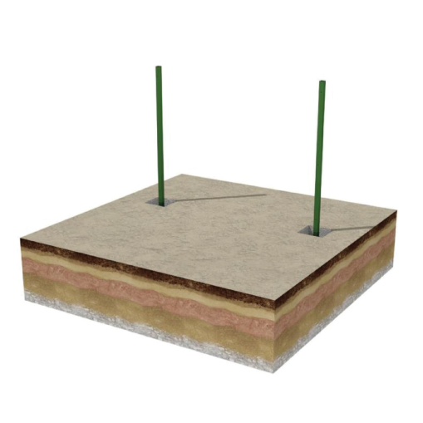
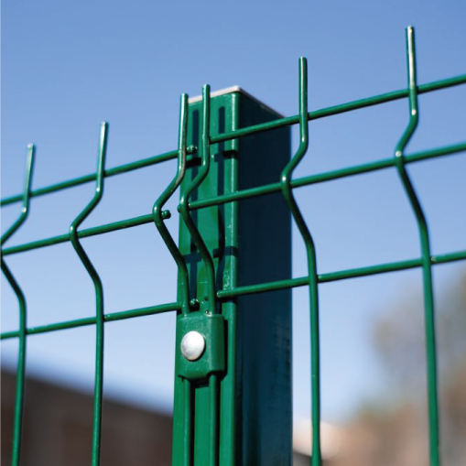
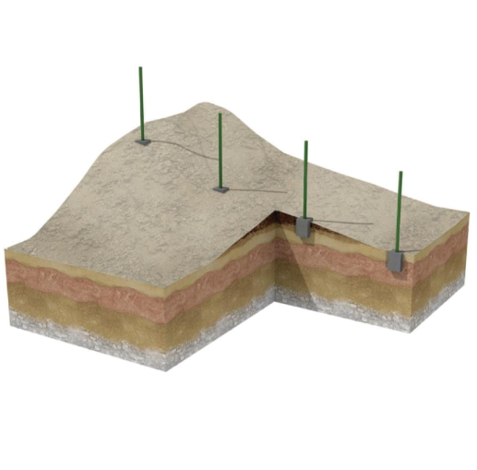
 |  |  |  |  |  |  |  |  |  |  |  |  |  | 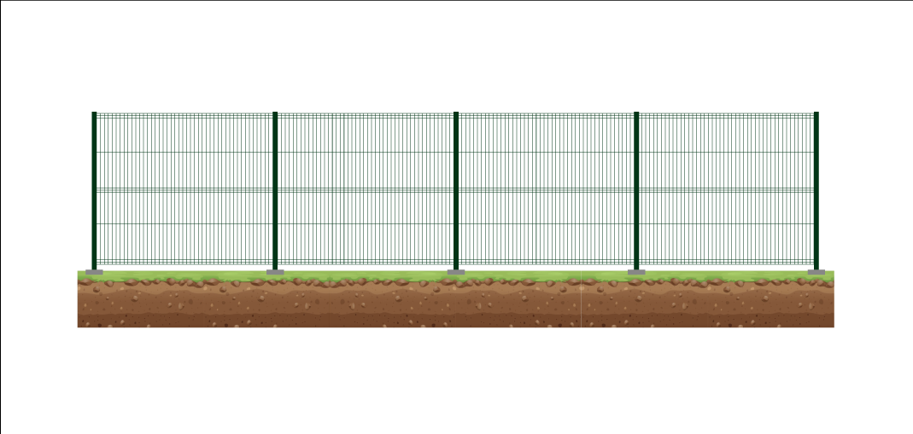
COSTOS REFERENCIALES POR METRO DE CERRAMIENTO
TIPOS DE CERCAS PRO | TIPO POSTE SEGÚN EL SUSTRARO DONDE SE INSTALA | 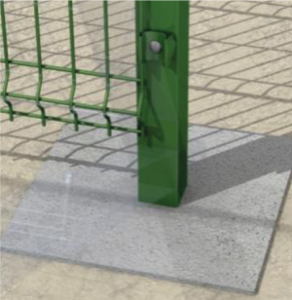 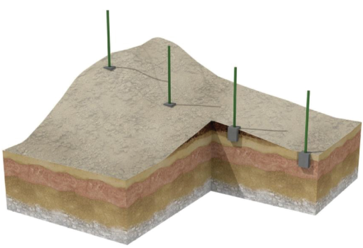 POSTE PLINTO EMPOTRADO SUELO |  |  |  |  |  | 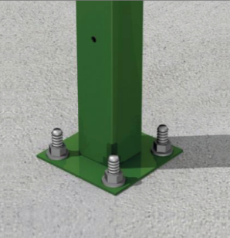 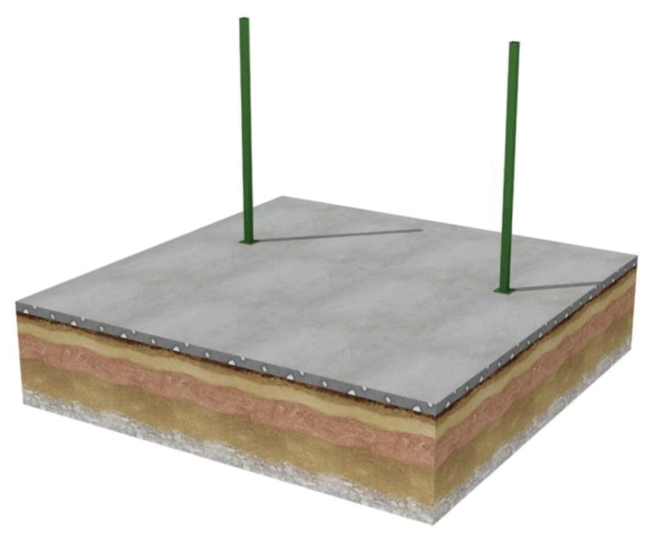 POSTE PLACA ANCLADO PISO DE HORMIGON
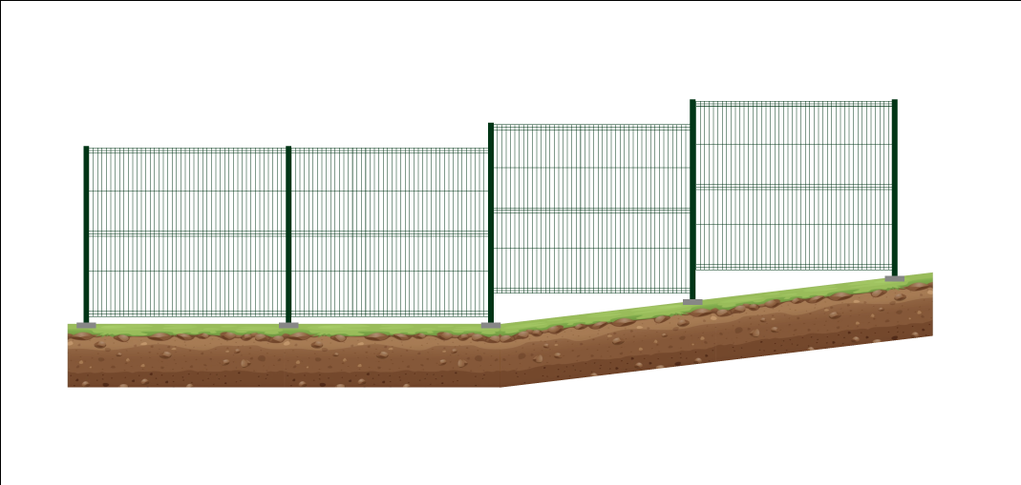
 | PORCENTAJE DE LONGITUD DE TERRENO INCLINADO | 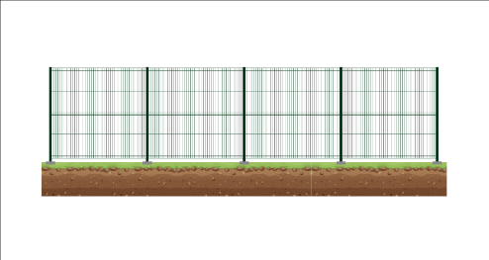 0% de metros Inclinados |  |  50% de metros Inclinados |  | 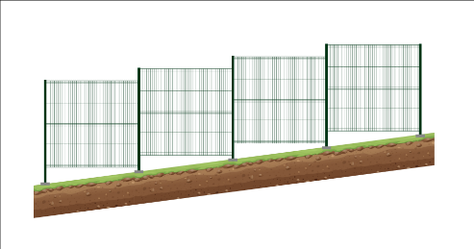 100% de metros Inclinados |  | 0% de metros Inclinados |  | 50% de metros Inclinados |  | 100% de metros Inclinados
 | INSTALACION CON ALAMBRE DE PUAS | Con Brazo | Con Tapa | Con Brazo | Con Tapa | Con Brazo | Con Tapa | Con Brazo | Con Tapa | Con Brazo | Con Tapa | Con Brazo | Con Tapa

PERIMETRAL VERDE h=1,11 m |  |  | $42 |  | $49 |  | $56 |  | $46 |  | $56 |  | $65

PERIMETRAL VERDE h=2,08 m |  | $86 | $71 | $104 | $82 | $123 | $93 | $89 | $74 | $108 | $86 | $127 | $98
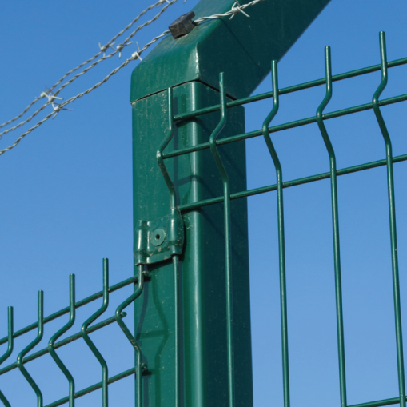
PERIMETRAL VERDE h=2,40 m |  | $102 | $87 | $124 | $102 | $147 | $118 | $109 | $94 | $134 | $112 | $160 | $98
PERIMETRAL VERDE h=3,10 m |  | $136 | $121 | $165 | $143 | $194 | $165
PERIMETRAL VERDE h=4,10 m |  | $190 | $175 | $51 | $213 | $280 | $251

PARAMETROS:

LISTA DE PRECIOS VIGENTE AGOSTO DE 2026
CALCULO CON LONG. 27 m
PRECIOS BASADOS EN RELACION A PVS

